Ark1
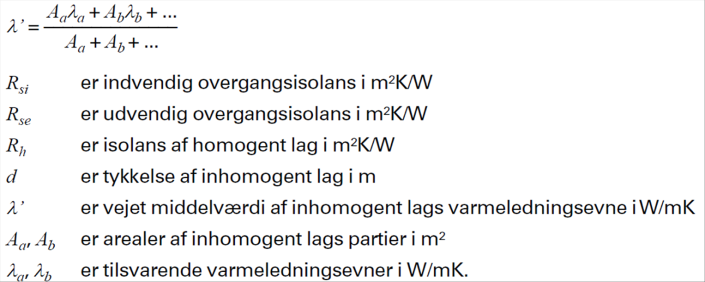
Konstruktion 1 | Transmissionskoefficient |  |  |  |  |  | Konstruktion 2 | Transmissionskoefficient
 | Tykkelse |  | Varmeledningsevne | Isolans |  |  |  | Tykkelse |  | Varmeledningsevne | Isolans
Kvalitetssikret af: | d | d | λ | R | ∑R konstruktion |  | Kvalitetssikret af: | d | d | λ | R | ∑R konstruktion
 | m | m | w/mK | m²k/W | m²k/W |  |  | m | m | w/mK | m²k/W | m²k/W
Materiale lag |  |  |  |  |  |  | Materiale lag

 |  |  | Rse | 0.04 |  |  |  |  |  |  | 0.04
 |  |  |  |  | 0.04 |  |  |  |  |  |  | 0.04
Lag 1 | 0.108 |  | 0.720 | 0.150 |  |  | Lag 1 | 0.108 |  | 0.720 | 0.150
 |  |  |  |  | 0.190 |  |  |  |  |  |  | 0.190
Lag 2 | 0.084 |  | 0.466 | 0.180 |  |  | Lag 2 | 0.084 |  | 0.044 | 1.909
 |  |  |  |  | 0.370 |  |  |  |  |  |  | 2.099
Lag 3 | 0.108 |  | 0.610 | 0.177 |  |  | Lag 3 | 0.108 |  | 0.610 | 0.177
 |  |  |  |  | 0.547 |  |  |  |  |  |  | 2.276
Lag 4 |  |  |  | 0.000 |  |  | Lag 4 |  |  |  | 0.000
 |  |  |  |  | 0.547 |  |  |  |  |  |  | 2.276
 |  |  | Rsi | 0.13 |  |  |  |  |  |  | 0.13
 |  |  |  |  | 0.677 |  |  |  |  |  |  | 2.406
U-værdi konstruktion |  |  |  | 1.476 | W/m²K |  | U-værdi konstruktion |  |  |  | 0.416 | W/m²K

 |  |  | Areal | 90 | m² |  |  |  |  | Areal | 90 | m²
 |  |  | Temp. Differens | 3112 | Grader/Graddage |  |  |  |  | Temp. Differens | 3112 | Grader/Graddage
 |  |  | Effekt | 413.52020244 | kW |  |  |  |  | Effekt | 116.40220003 | kW

 |  |  | Effekt Besparelse | 297.11800241 | kW

Inhomogene lag
 | Tykkelse |  | Varmeledningsevne | Mængde
Kvalitetssikret af: | bredde | c-c | λ | pr. m² |  | %
 | m | m | w/mK | m² | stk/m² | %

Træ | 0.0045 | 0.08 | 0.12 | 0.05625 | 1.25 | 5.62%
Isolering |  |  | 0.037 |  |  | 94.38%
λ' Lag 1 |  |  | 0.04

